Trang chủ
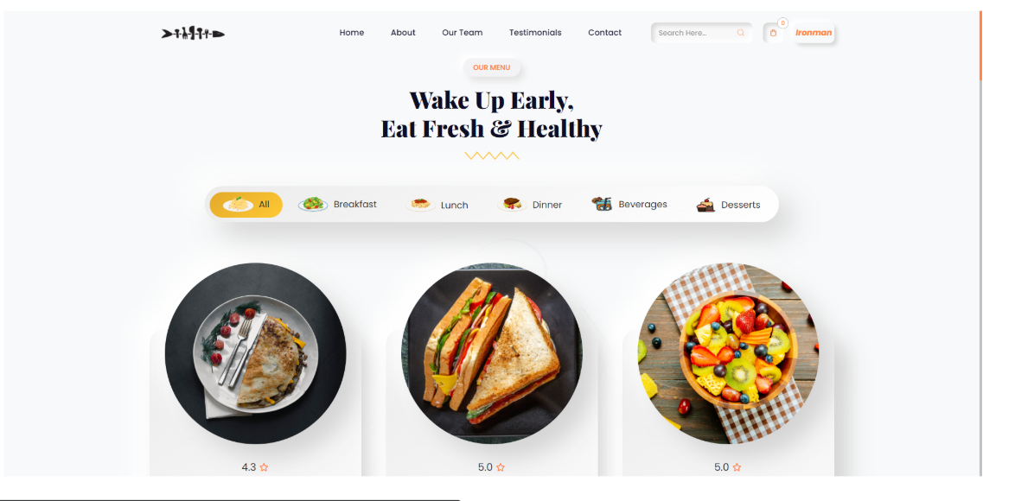
LOGO |  | HOME | THÔNG TIN | LIÊN LẠC |  | Tìm kiếm | Giỏ hàng | Đăng Nhập

 |  | TÊN WEB - SLOGAN

 | Danh mục 1 | Danh mục 2 | Danh mục 3 | Danh mục 4 | Danh mục 5 | Danh mục 6 | ...

Đăng Ký
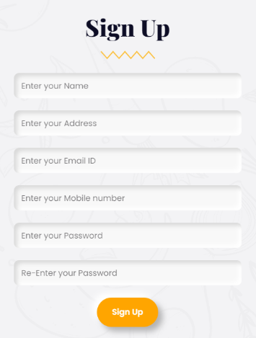
ĐĂNG KÝ

Nhập tên

Nhập địa chỉ

Nhập mail

Nhập số điện thoại

Nhập mật khẩu

Nhập lại mật khẩu

 | ĐĂNG KÝ

Đăng nhập
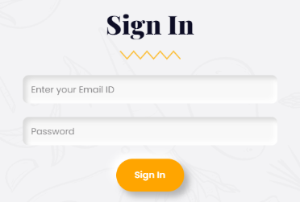
ĐĂNG NHẬP

Nhập mail

Nhập mật khẩu

 | ĐĂNG NHẬP

Giỏ hàng
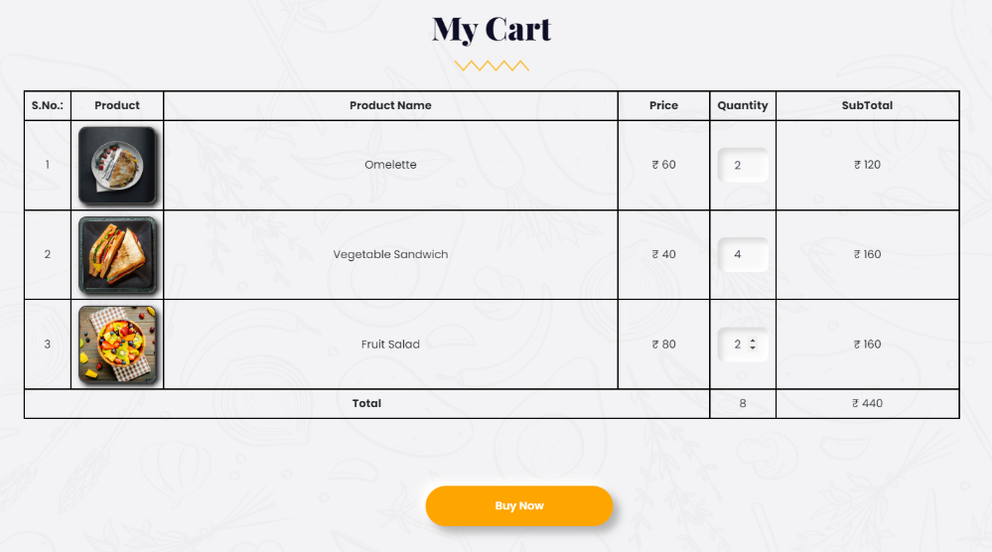
 |  | GIỎ HÀNG

STT | Sản phẩm | Tên SP | Đơn Giá | Số Lượng | Tổng Đơn Giá
1 | Hình 1 | ABC | 10 | 2 | 20
2 | Hình 2 | DEF | 20 | 3 | 60
...
...
...
...
Tổng |  |  |  | 5 | 80

Thêm SP mới
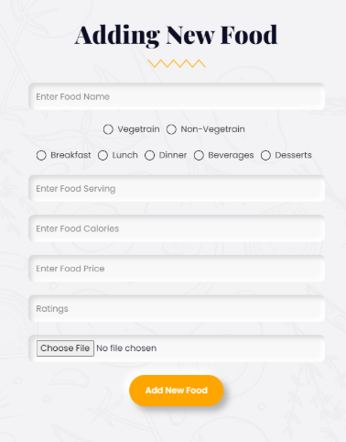
THÊM SẢN PHẨM MỚI

Nhập tên

Nhập danh mục

Nhập thông tin

Nhập calo

Nhập xếp hạng

Nhập hình

 | THÊM

Cập nhật giá Sp
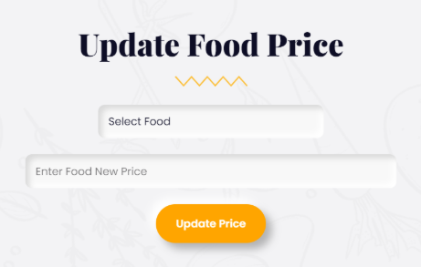

CẬP NHẬT GIÁ SP

CHỌN SP

NHẬP GIÁ MỚI

 | CẬP NHẬT

Xác Nhận Đơn Hàng
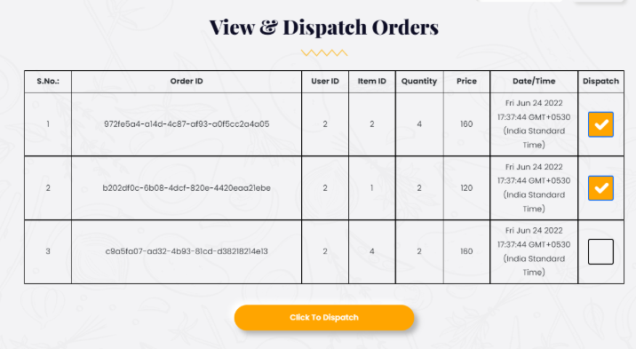
 | QUẢN LÝ XÁC NHẬN ĐƠN GIAO HÀNG

STT | MÃ ĐƠN | MÃ USER | MÃ SP | Số Lượng | Tổng Đơn Giá | NGÀY | GIAO HÀNG
1 | adlhaskfh | BJJ86 | 10 | 2 | 20 | 2025-11-11 | V
2 | sehfjshfkj | JHH11 | 20 | 3 | 60 | 2025-11-12 | V
3 | edbb | JJG44 | 24 | 3 | 90 | 2025-11-13 | X
4 | fsfdf | JJKG2 | 35 | 4 | 40 | 2025-11-14 | X

Giao diện admin
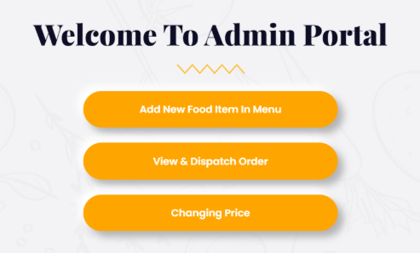
GIAO DIỆN ADMIN

THÊM MỚI SẢN PHẨM

QUẢN LÝ XÁC NHẬN ĐƠN GIAO HÀNG

ĐỔI GIÁ SẢN PHẨM

Thông tin và Lịch sử mua hàng
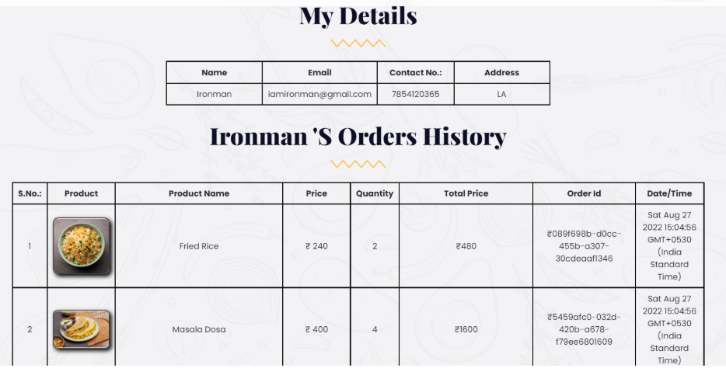
 |  |  | THÔNG TIN CÁ NHÂN

 |  | Tên | Email | SDT | Địa chỉ

 |  |  | LỊCH SỬ MUA HÀNG

STT | SẢN PHẨM | TÊN SẢN PHẨM | GIÁ | Số Lượng | Tổng Đơn Giá | MÃ ĐƠN | NGÀY
1 | adlhaskfh | BJJ86 | 10 | 2 | 20 | 10 | 2025-11-12
2 | sehfjshfkj | JHH11 | 20 | 3 | 60 | 20 | 2025-11-13
3 | edbb | JJG44 | 30 | 3 | 90 | 24 | 2025-11-14
4 | fsfdf | JJKG2 | 10 | 4 | 40 | 35 | 2025-11-15

Thông tin sp
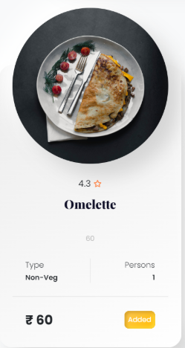

HÌNH SP

ĐÁNH GIÁ

TÊN SP

DANH MỤC SP | KHẨU PHẦN

GIÁ | THÊM

